4.일반경력
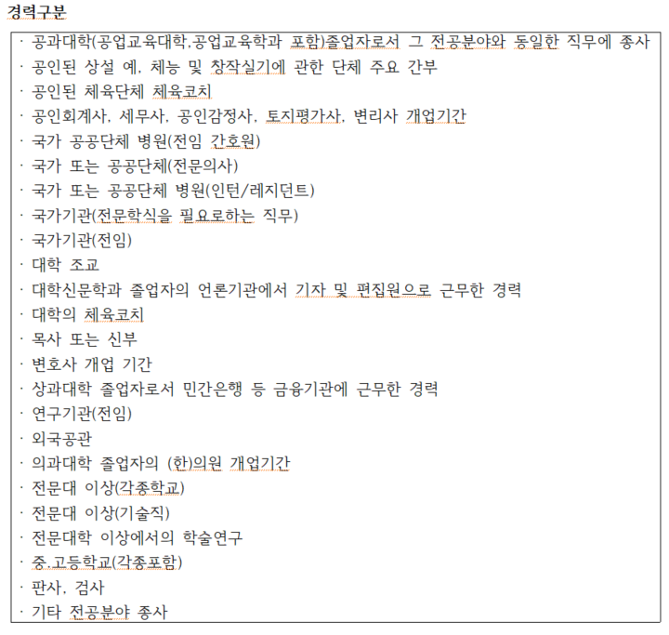
기간 | 기관명 | 직위 | 담당업무 | 경력구분 | 증빙서류명

